INDICE

Despazamientos del Jugador
Cámara sigue al Jugador
Cronómetro
Instanciate
Object Polling
Instertar Audio
Compilar
Plataformas 2D
BlendTree
Tiles Map
Variable de Script externo a tu objeto

Cámara al Player
Este Script se le arrastra al Player (Será conveniente que incluya las instrucciones para el movimiento del plyer, colisiones , etc.

private Transform miTransform;
public Vector2 DistanciaCamara;
public Transform miCamara;

void Start()
{
miTransform = transform;
moverCamara();
}

private void FixedUpdate()
{
moverCamara();
}

private void MoverCamara()
{
miCamara.position = new Vector3(miTransform.position.x + DistanciaCamara.x,
miTransform.position.y + DistanciaCamara.y,
-10);
}

Se pega la Main camera al player en el inspector y se parametrizan las distancias

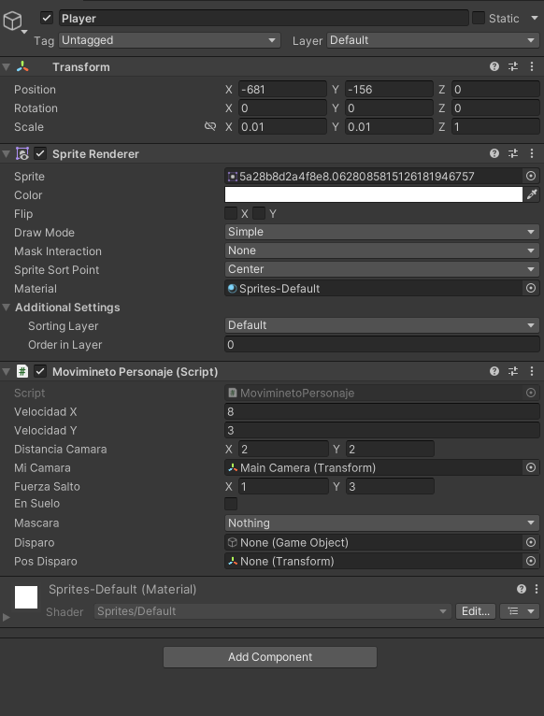

Otra alternativa

Creamos un script CameraFollow que le arrastramos a la MainCamera

using System.Collections;
using System.Collections.Generic;
using UnityEngine;

public class Crontroller : MonoBehaviour
{
public Transform Player; // Localiza el player u objeto que debe seguir
public Vector3 Offset; // Determina la distancia a la que debe seguirlo
public float CameraSpeed=10f; // Determina la velocidad a la que avcanza la cámara

void LateUpdate() // Es el más adecuado para el tema de las cámaras
{
transform.position = Player.position + Offset; // Mi posición será la misma del player + el Offset marcado (las distancias a él)
}
}

Pero si queremos un efecto de suavizado en el desplazamiento de la cámara podemos hacer esta variación:

using System.Collections;
using System.Collections.Generic;
using UnityEngine;

public class Crontroller : MonoBehaviour
{
public Transform Player; // Localiza el player u objeto que debe seguir
public Vector3 Offset; // Determina la distancia a la que debe seguirlo
public float CameraSpeed=10f; // Determina la velocidad a la que avcanza la cámara | Lerp() tiene 3 parámetros: punto inicial, punto destino, tiempo de transición

 | Posición de la cámara (mi posición)
void LateUpdate() // Es el más adecuado para el tema de las cámaras | Posición del Player
{ | Tiempo o Velocidad de transición
Vector3 DesiredPosition = Player.position + Offset; // Para suavizar el desplazamiento de la camara
Vector3 SmoothPosition = Vector3.Lerp(transform.position, DesiredPosition, CameraSpeed * Time.deltaTime); // Método de interpolación entre 2 puntos en un tiempo
transform.position = SmoothPosition; // Redefinimos nuestra posición a la nueva variable SmoothPosition
transform.LookAt(Player); // Con esta propiedad, la cámara mirará fijamente al player sin perderlo de vista | Transform.LookAt(Objeto) enfoca constantemente al objeto refrenciado
// Osea, añade una rotación a la cámara, para que apunte al objeto, además de desplazarse paralelamente con él
}
}

TilesMap
Configuramos nuestro Sprite Sheet de forma habitual. Por ejemplo:
En un sheet diseñado a base de tiles de 128 x128, seleccionamos en "pixel per units" del inspector 128
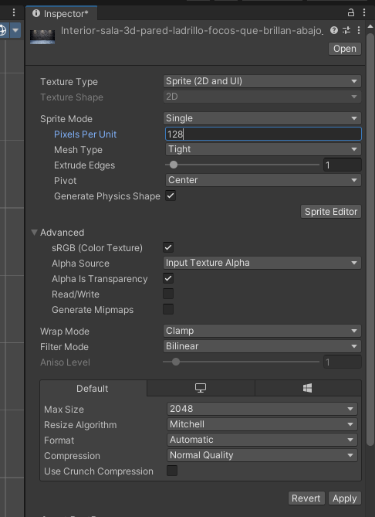

 |  |  | Cambiamos el filtrado a "point no filter"
 |  |  | para evitar líneas no deseadas
 |  |  | Y ponemos "Compreasion": none (Si es pixel Art)

En el editor de sprites,en slice (el segundo) desplegamos y escogemos "Grid By Cell Size"
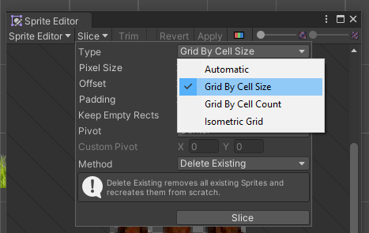

Abrimos el editor de paletas en: Windows / 2D/ Tile Palette, creamos una nueva y le ponemos un nombre
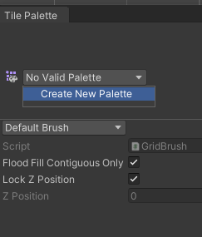
 |  | Por ejemplo, Nivel1 y la guardamos en una nueva carpeta que
 |  | llamaremos "Paletas"

 |  | Ahora arrastramos los tiles que hemos definido antes a la paleta

 |  | Se nos abre un explorador para que guardemos estos tiles en
 |  | una carpeta que crearemos con el nombre de Tiles
 |  | Y ya veremos los tiles repartidos en nuestra paleta

 |  | Ahora abrimos, en proyecto, la carpeta recie creada de Tiles y,
 |  | como hacíamos con los sprites, los podemos usar para ir
 |  | "pintando" el tilemap (cuando lo creemos)

 |  | En esta paleta de tiles puedo insertar tantos sprites como considere
 |  | necesario

Ahora, crearemos un tilemap en la jerarquía, con clic derecho en un espacio vacío, despliego en Objeto 2D / Tile Map / Rectangular

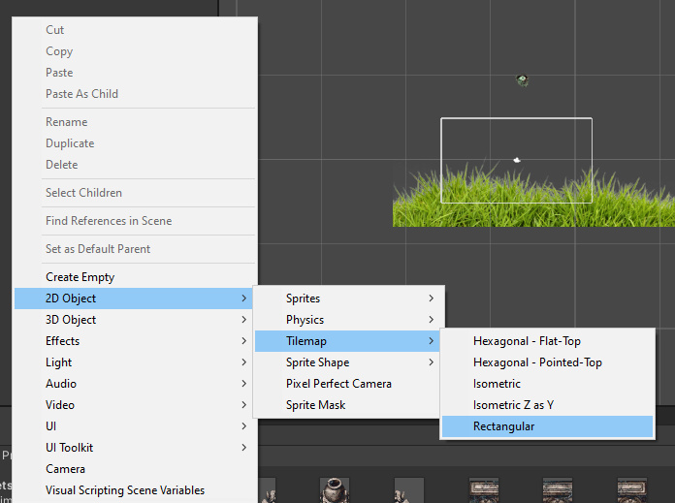

Le ponemos como nombre Fondo

Y comprobamnos que automáticamente se genera un objeto padre de tipo grilla (Grid)

En ese objeto padre podemos insertar tantos tiles map como necesitamos (por ejemplo: uno para el backgroud, otro
para las hierbas y pìedras de primer plano y otro para las plataformas del juego...).

Estos diferentes TilesMaps necesitan actuar como capas para organizar cuáles se rederizarán por delante y cuáles por
detrás. Para hacer eso posible en uno de los TileMap, en Advance Setting, añadimos un Shorting Layers
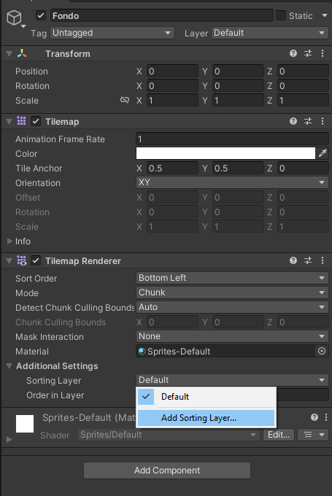

Creamos, en este caso 2 uno que llamaremos Fondo (para el TilesMap del fondo) y otro que llamaremos Obstaculos (para el tileMaps de los Obtáculos)
El orden de profundidad que se aplicará será de más próximo el que está más abajo y de más profundo (detrás) el que esté más arriba.

No confundir los sorting layers con los Layers, los primeros únicmnte deciden qué elemento se visualizará por delante de cuáles otros

Ahora asignamos a cada uno de los TilesMap que hemos creado su Shorting layer correspondiente

Ahora vamos a empezar a pintar. Debemos asegurarnos de que en la sección "Active TilesMap" de la paleta, está seleccionado el que deseamos

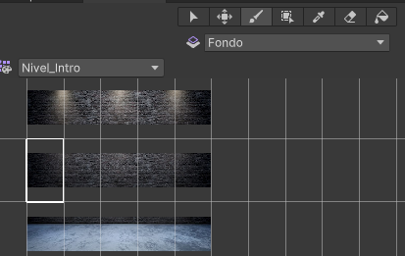
En el momento que selecciono un sprite, se me abre la herramienta de pintura
para poder empezar a pintar mi mapa

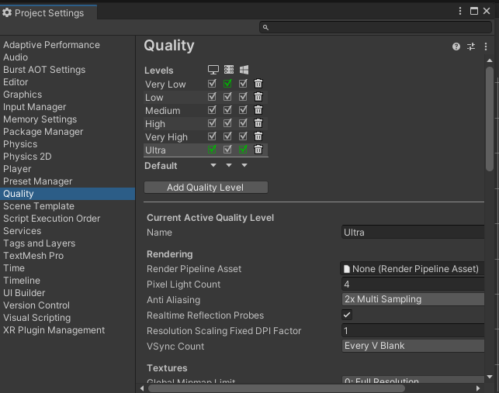
Si, a pesar de haber quitado los filtros "bilineal" o "trilineal" en la configuración del sprite, seguimos viendo líneas horizontales o verticales, debemos ir a
Edit / Proyect Setting / Quality / Anti Aliasing y desactivarlo

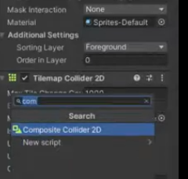
Las colisiones las conseguiremos con el compoennte "TileMap Collider 2d" que deberemos añadir en los tilemaps quie queramos colisionar (Obstaculos, por ejemplo)
Pero nos vamos a encontrar con el exceso de collider que se genera al exitir uno en cada cuadrito que hemos pintado dese mismo tilemap (un montón de colliders innecesarios)
Para reducir el collider a nuestra silueta global deseada, aádiremos otro componente más al tilemap: |  |  |  | Compisite Collider 2D

regresamos al componente Tilemap collider 2D y activamos la casilla "Used by Comosite"
Me generará automáticamnete un ridgibody 2d
Lo que puede ser un problema porque se caería directamente del mapa. Para evitar eso debemos
cambiar su "Body Tipe" de dinamic a Static
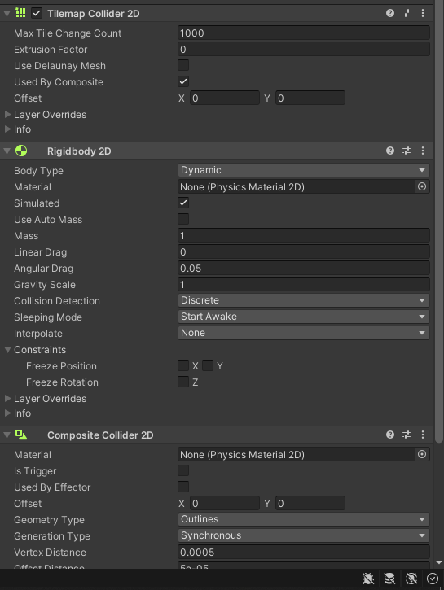

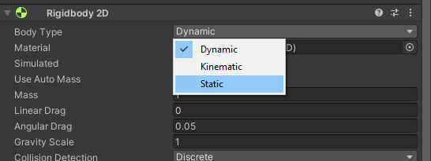

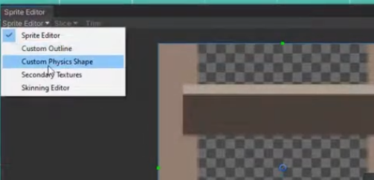
En el caso de escaleras o similar, antes de asignarle colliders, debemos editar el sprite para modificar su forma natural:
En el sprite editor, seleccionamos "Custom Phisic Shape"

Y eliminaremos los nodos interiores haciendo clic en "Generate"
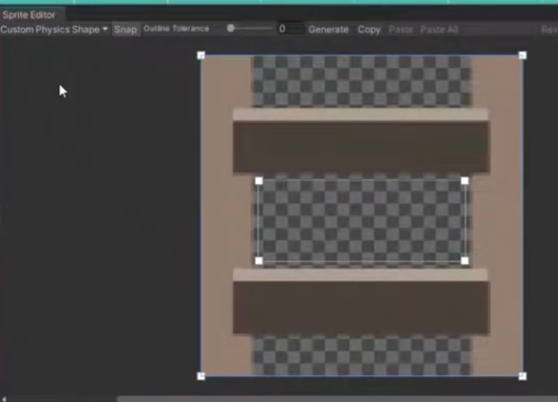

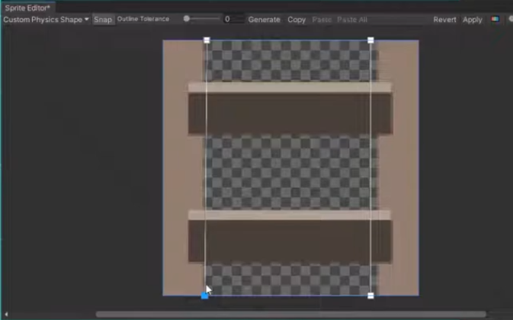
Y ajustaremos los nodos exteriores a nuestro gusto

Luego realizarímaos las mismas operaciones de antes que hemos usado para los colliders pero como en el caso de unas escaleras no
deseamos colisión con el jugador, activaremos la opción "Is Trigger" del componente "Coposite Collider 2D"

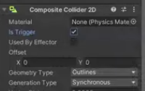

 | Tiles animados:

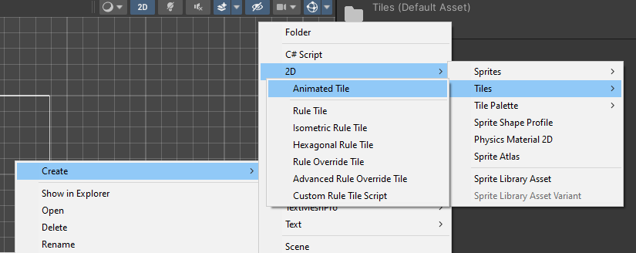
Una vez quye hemos creado los Tiles de nuestro TilesMaps, en la misma carpeta de Tiles (desde la jerarquía del proyecto de Unity) hacemos clic derecho y:
Create / 2D / Tiles / Animated Tiles

Le ponemos un nombre (Nubes_Pasando, por ejemplo) y al hacer clic, en el ispector, le decimos cuanto sprites compondrán la animación
Se nos abrirán los espacios correspondientes para que arrastremos a ellos los sprites correspondientes
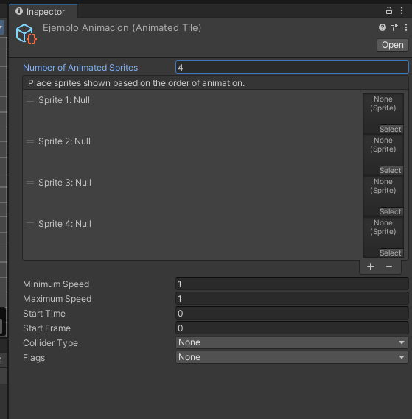
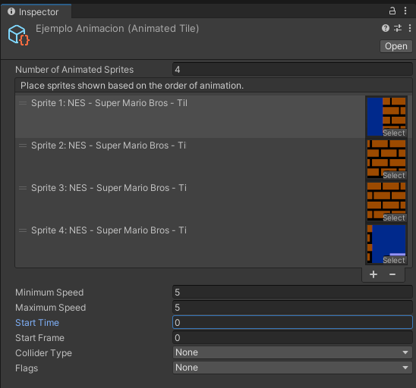

Definimos velocidadfes mínima y máxima
El tiempo en el que queremos que tarde en comenzar la anmación
O el frame desde el que queremos que comience la animación

